Аркуш1
Bug-reports
ID | BR678431 | BR678432 | BR678433 | BR678434
Summary | Не змінюється мова сторінки на сторінках Логін та Реєстрація | Немає повідомлення про помилку в фільтрі Ціни будь-якої категорії товарів коли застосовано фільтр від більшої до меншої | Не валідується поле email на формі зворотнього зв'язку в сторінці Контакти коли користувач вводить email з символами кирилиці | Не валідується поле телефон на формі зворотнього зв'язку в сторінці Контакти коли користувач вводить email з символами кирилиці замість чисел
Pre-condition | Відкрити сайт https://exe.ua/ua/ | Відкрити сайт https://exe.ua/ua/ | Відкрити сайт https://exe.ua/ua/ | Відкрити сайт https://exe.ua/ua/
 | Користувач не повинен бути залогінений
Steps | 1. Натиснути на кнопку "Вхід" | 1. Натиснути на Каталог | 1. Натиснути на кнопку Контакти | 1. Натиснути на кнопку Контакти
 | 2. Натиснути на кнопку "Укр" в правій верхній частиі сторінки | 2. Обрати категорію Комплектуючі для ПК - Відеокарти | 2. У Форму зворотнього зв'язку ввести валідне ім'я - Nataliia | 2. У Форму зворотнього зв'язку ввести валідне ім'я - Nataliia
 | 3. Натиснути на кнопку "Eng" в правій верхній частиі сторінки | 3. В поле Ціна "від" ввести 20000 | 3. У Форму зворотнього зв'язку ввести не валідний email - наташа@gmail.com | 3. У Форму зворотнього зв'язку ввести валідний email - nataliia@gmail.com
 | 4. Натиснути на кнопку "Руєстрація" | 4. В поле Ціна "до" ввести 10 | 4. У Форму зворотнього зв'язку ввести валідний номер телефону - +380999999999 | 4. У Форму зворотнього зв'язку ввести yt валідний номер телефону - телефон
 | 5. Натиснути на кнопку "Укр" в правій верхній частиі сторінки | 5. Натиснути Enter | 5. Ввести текст зворотнього зв'язку - Тест | 5. Ввести текст зворотнього зв'язку - Тест
 | 6. Натиснути на кнопку "Eng" в правій верхній частиі сторінки |  | 6. Ввести капчу, зображену внизу | 6. Ввести капчу, зображену внизу
 |  |  | 7. Натиснути на кнопку Отправить | 7. Натиснути на кнопку Отправить
 |  |  | Actual Повідомлення "Поле капча - обязательное" | Actual Повідомлення "Поле капча - обязательное"
 |  |  | NOTE помилка про те, що капчу не введено, з'являєтся РАНДОМНО | NOTE помилка про те, що капчу не введено, з'являєтся РАНДОМНО
 |  |  | 8. Ввести капчу, зображену внизу | 8. Ввести капчу, зображену внизу
 |  |  | 9. Натиснути на кнопку Отправить | 9. Натиснути на кнопку Отправить
Expected result | Сторінка повинна бути перекладена на українську мову | Фільтр не має бути застосовано. Поле "до" повинно підсвітитися червоним | Повинно з'явитися повідомлення про не валідний email | Повинно з'явитися повідомлення що телефон не валідний
Actualresult | Зміна локалізації не працює | Фільтр застосовано. Повідомлень про помилку немає | Повідомлення "Спасибо за обращение в нашу службу поддержки" | Повідомлення "Спасибо за обращение в нашу службу поддержки"
Post-condition
Environment | Версія 105.0.5195.127 (Офіційне складання) (64-розрядна версія), всі браузери | Всі браузери | Всі браузери | Всі браузери
Severity | low | low | low | low
Priority | low | low | low | low
Type of bug | Localizaaytion | Functional\Logical | Functional | Functional
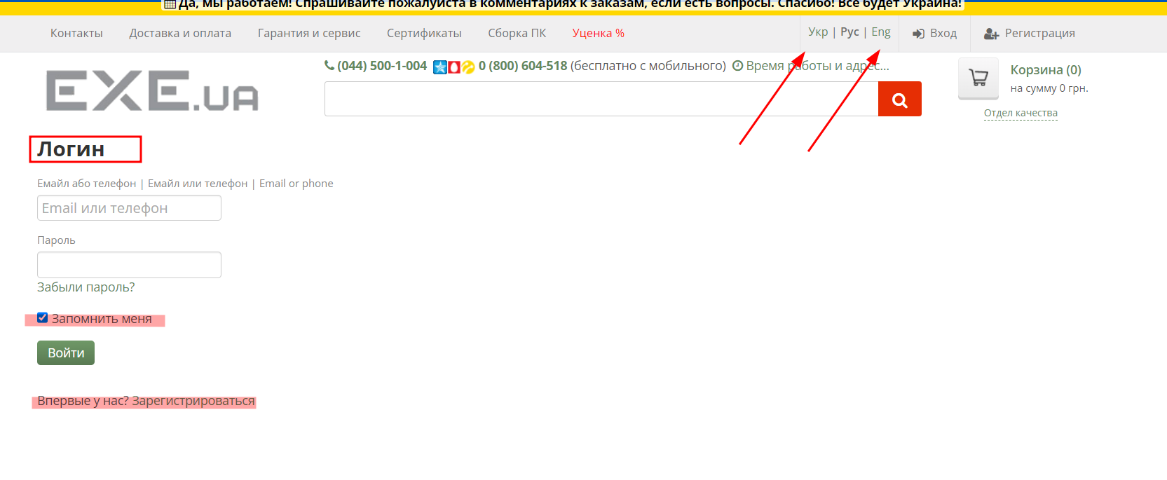
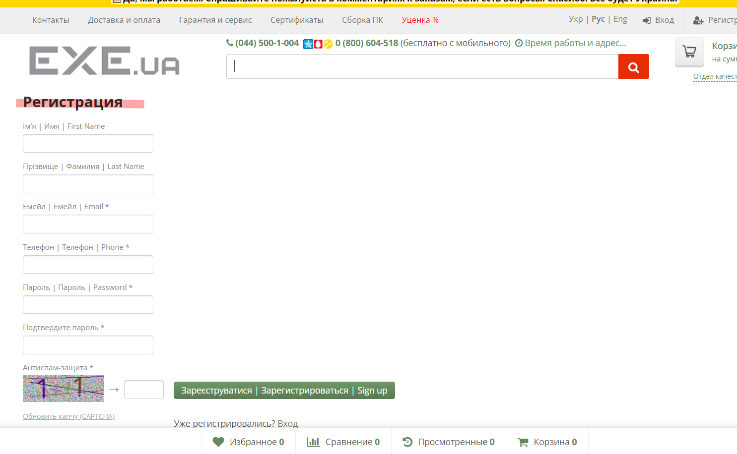
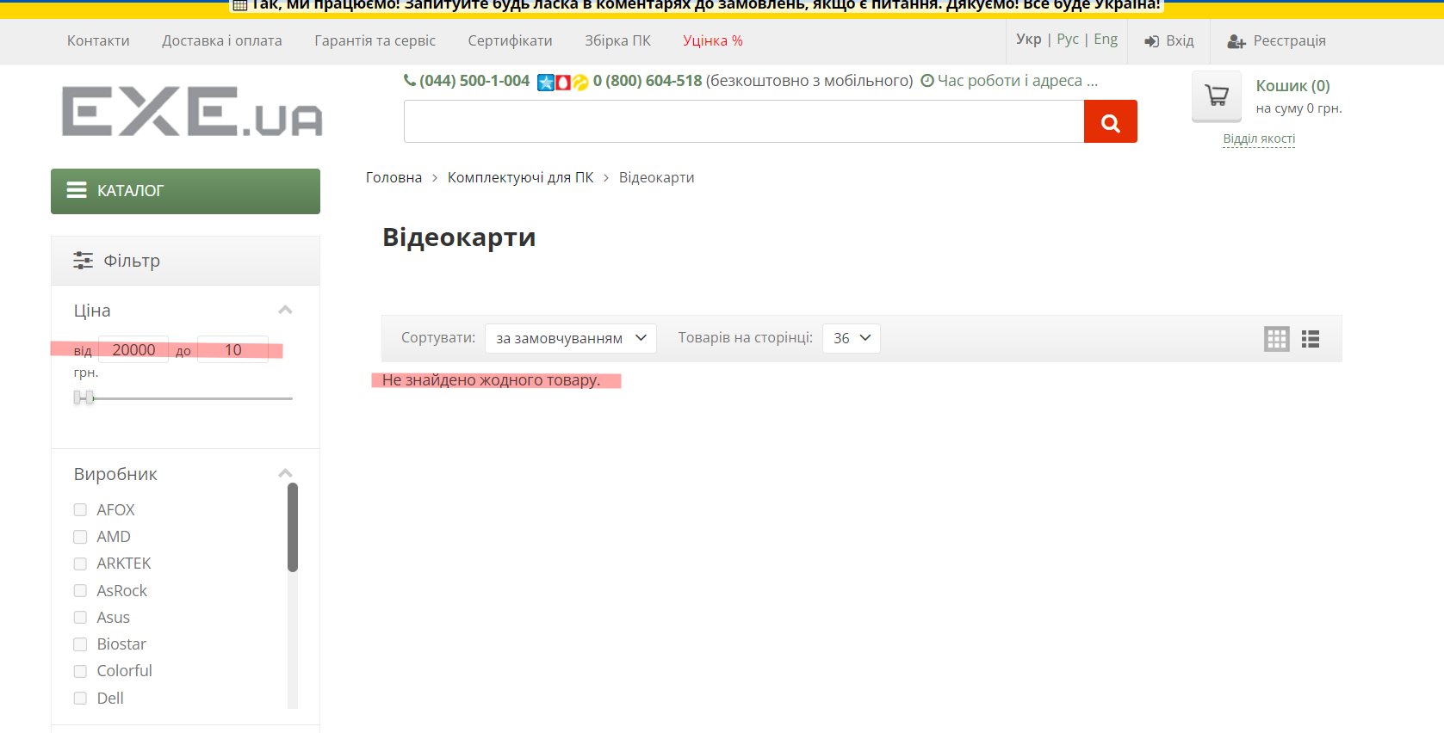
Attachment

